MySQLインストール
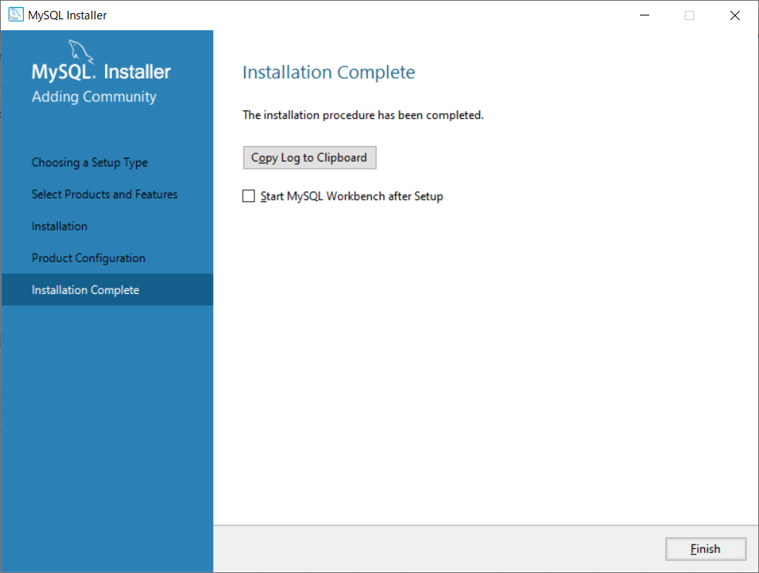
データベース演習I MySQLインストール方法(1)

●MySQLインストール
１.mysql-installer-community-8.0.21.0.msiをクリックしてインストーラを起動

２.「Custom」を選択してNext>
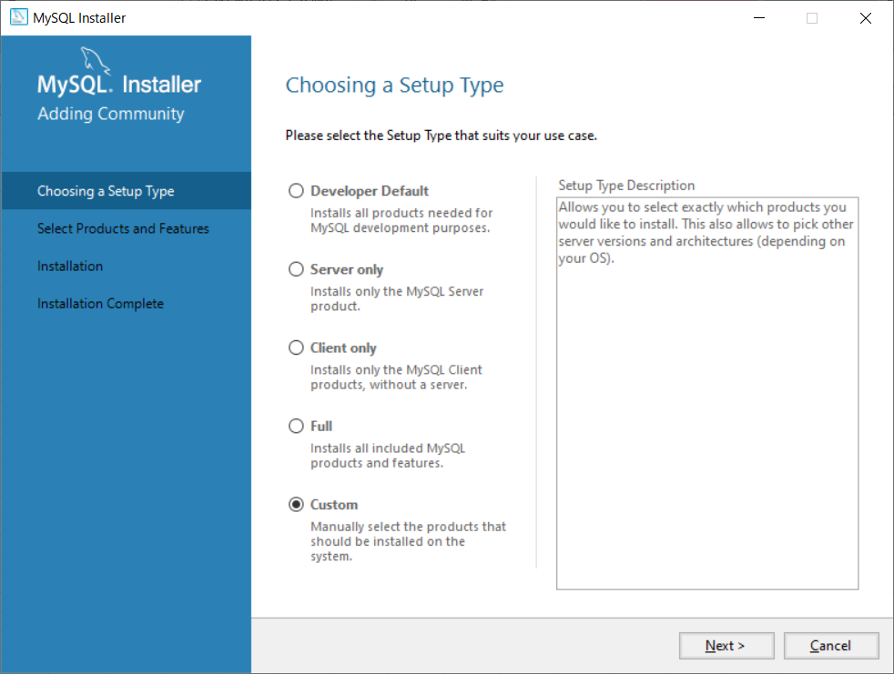

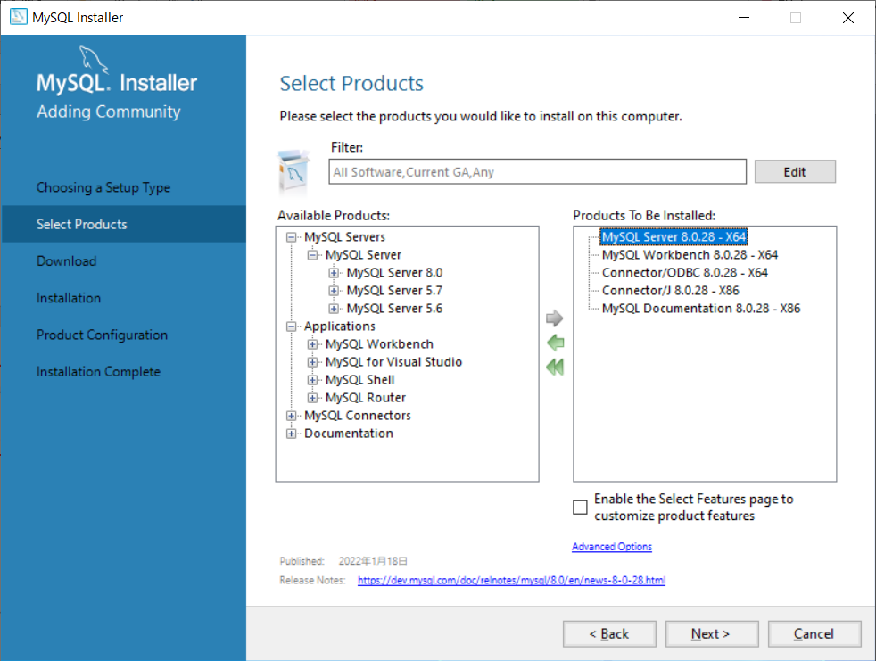
３．Available Productsの中から下記内容を選択して「→」をクリック
 | MySQL Server、MySQL Workbench、Connector/ODBC、Connector/J、MySQL Documentation
 | 、MySQL Notifier

４．先ほど選択した内容がリストに表示されればExecute
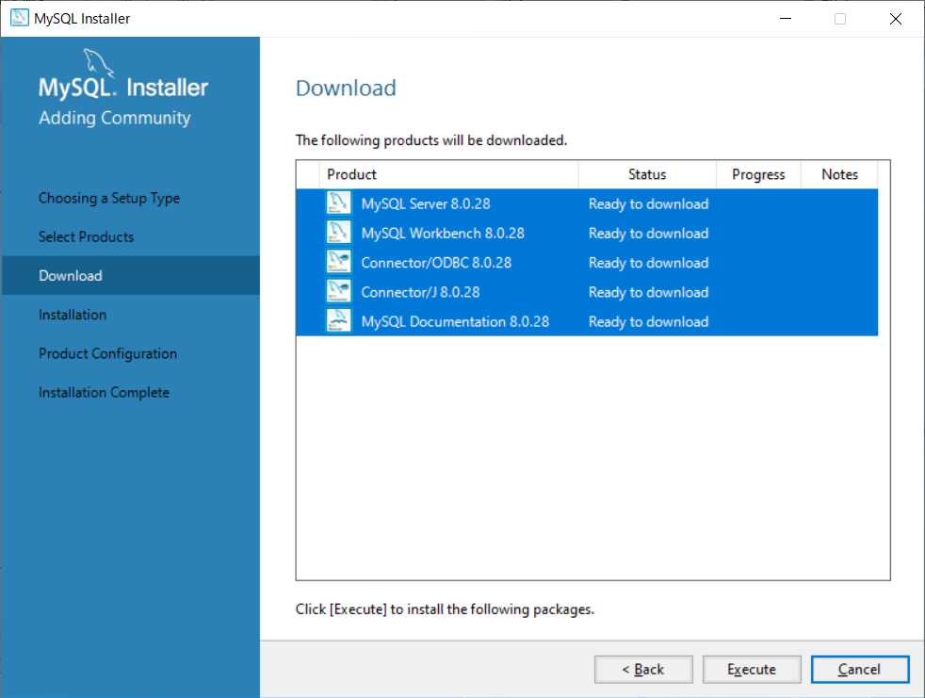

５．インストールが正常に完了（Complete）されていればNext>
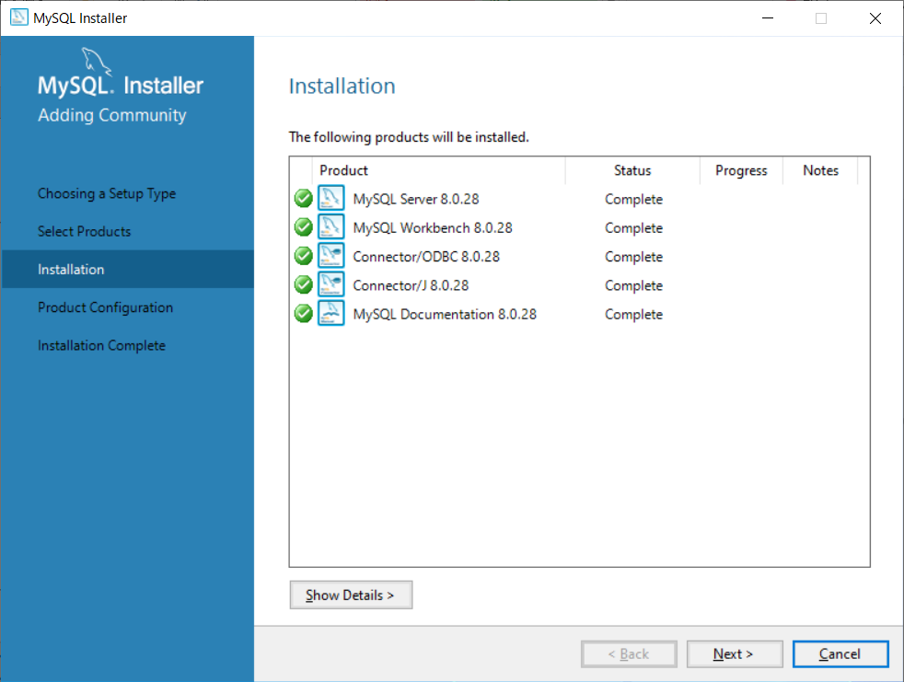

６．MySQL Serverの設定を行うのでNext>
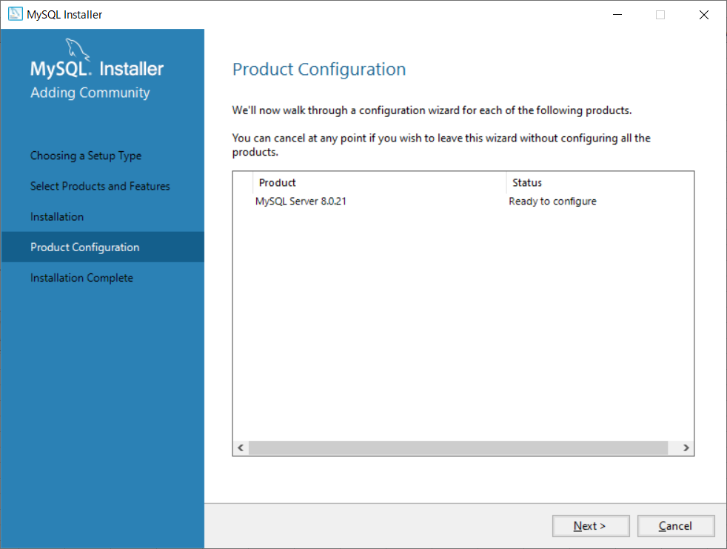

８．ポート番号などはデフォルト値を使うのでそのままNext>
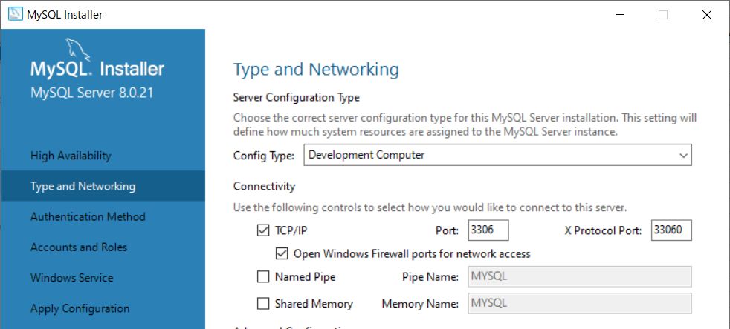

９．Use Strong Password …を選択してNext>
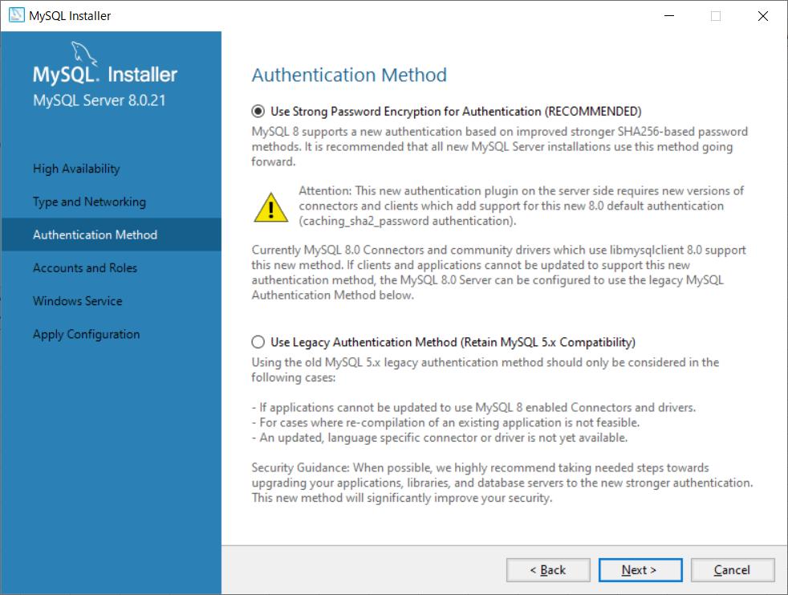

１０．データベースの管理用ユーザ（root）のパスワードを以下の通りに設定してNext>
Root Password：root
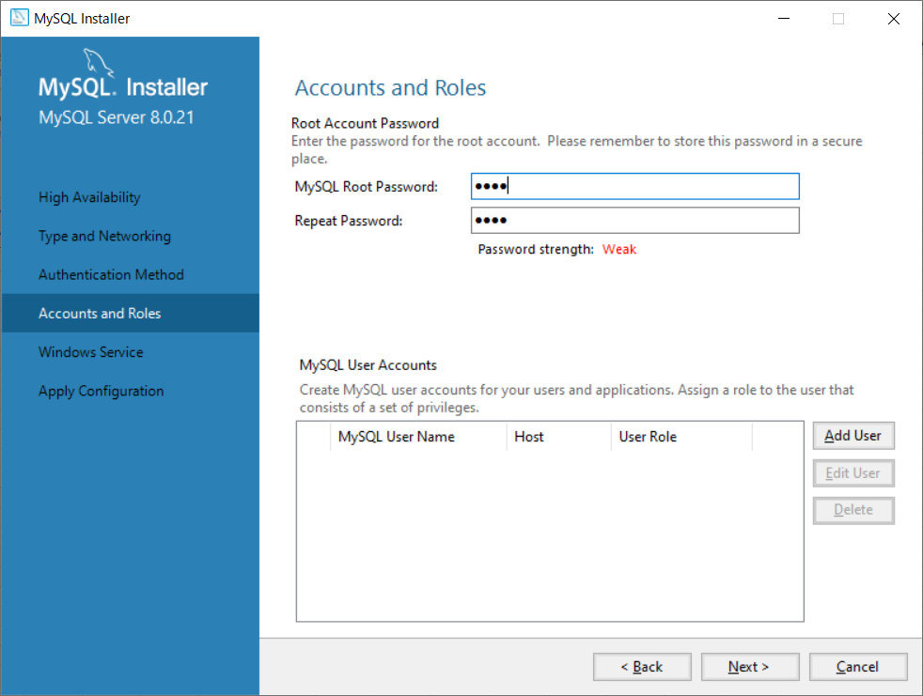

１１．Windowsのサービス設定はデフォルト値を使うのでそのままNext>
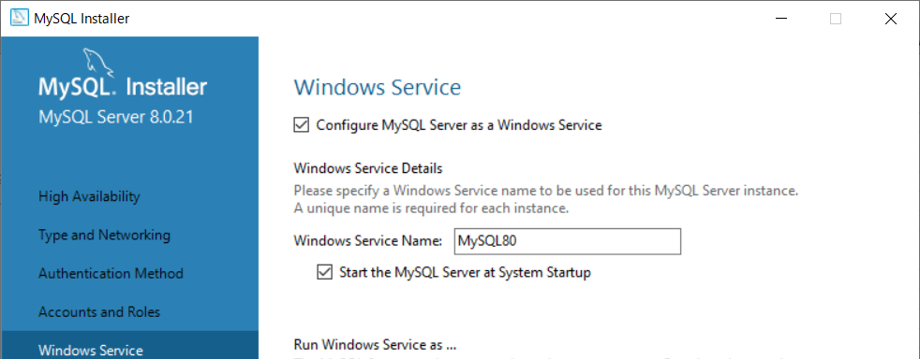

１２．Executeをクリックして、MySQL Serverの設定を実行させる
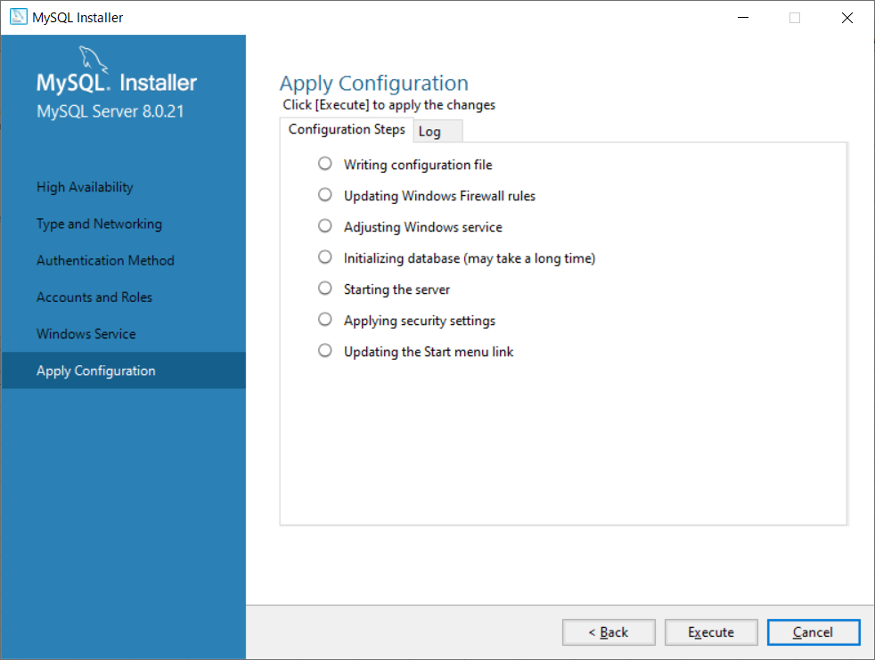

１３．正常に完了すればFinish
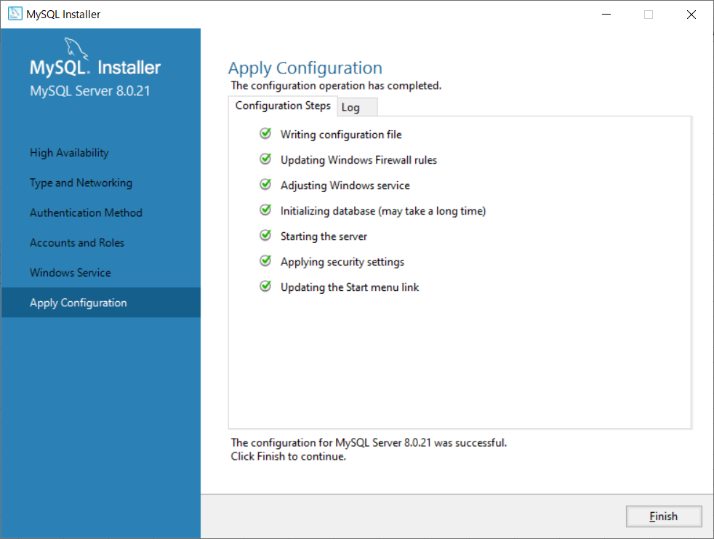

１４．MySQL Serverの設定が完了になればNext>
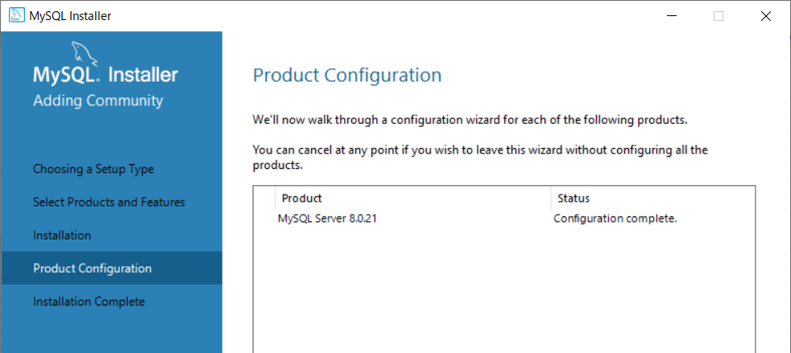

１５．MySQL Workbenchはまだ使用しないのでチェックを外してFinish

環境変数設定
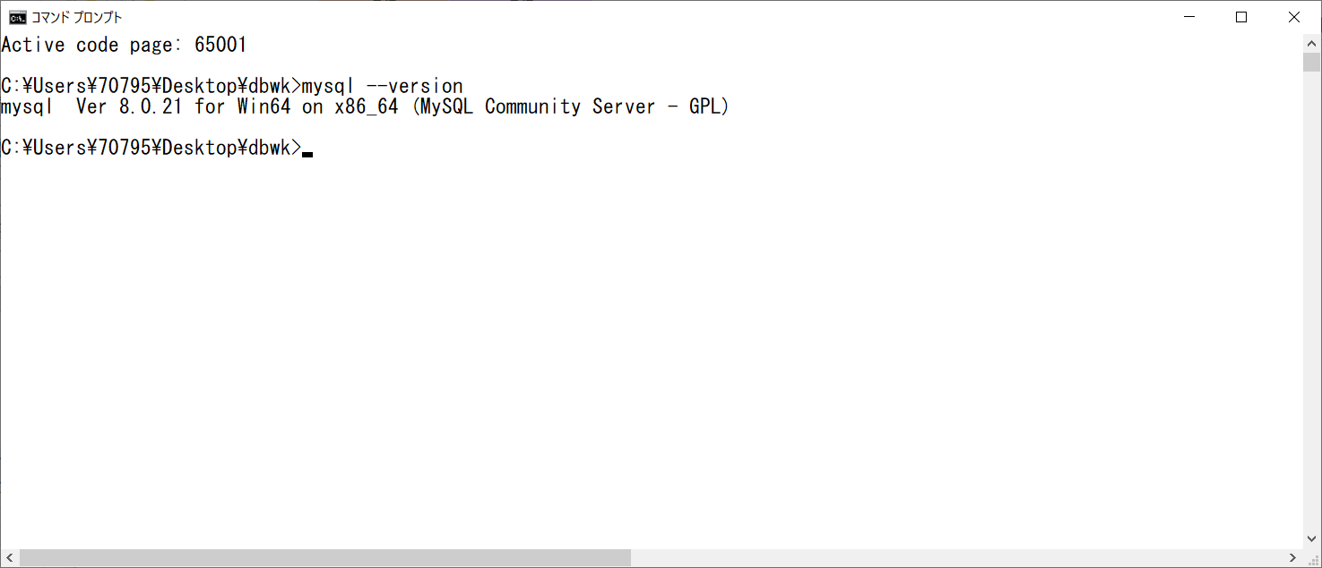
データベース演習I MySQLインストール方法(2)

●環境変数設定
１．システム環境変数の編集をクリック
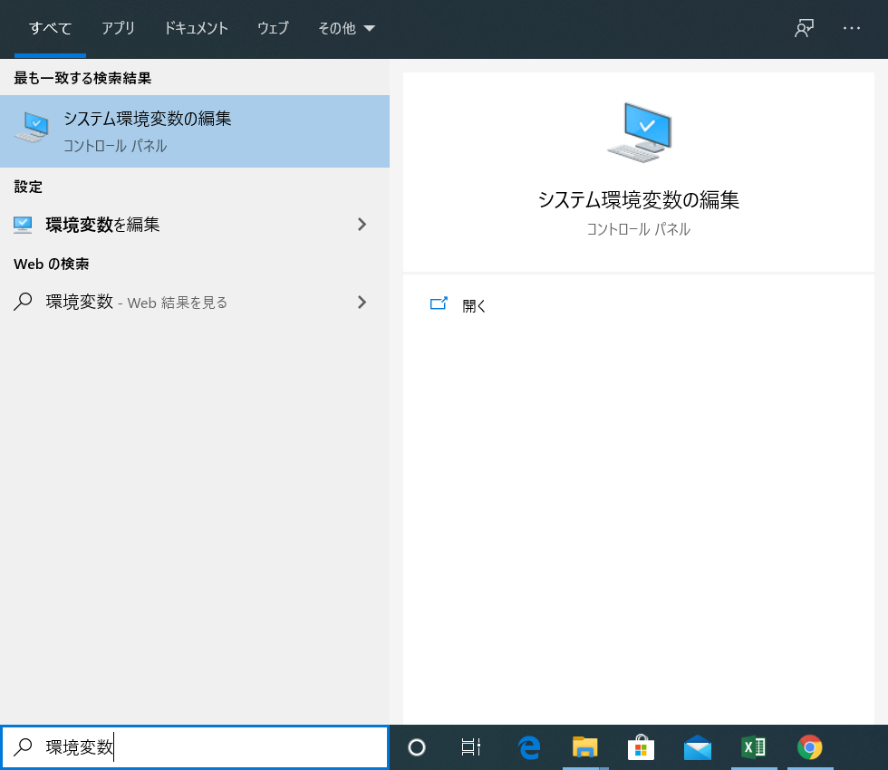

２．「環境変数(N)」をクリック
３．システム環境変数の「Path」を選択して「編集(I)」をクリック
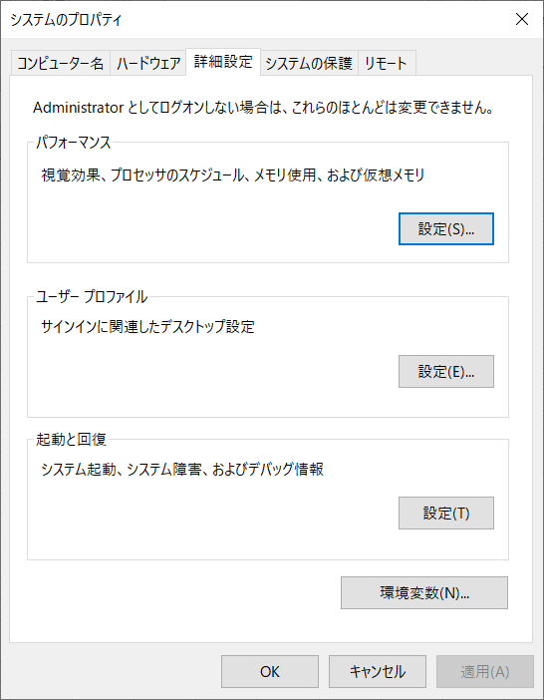
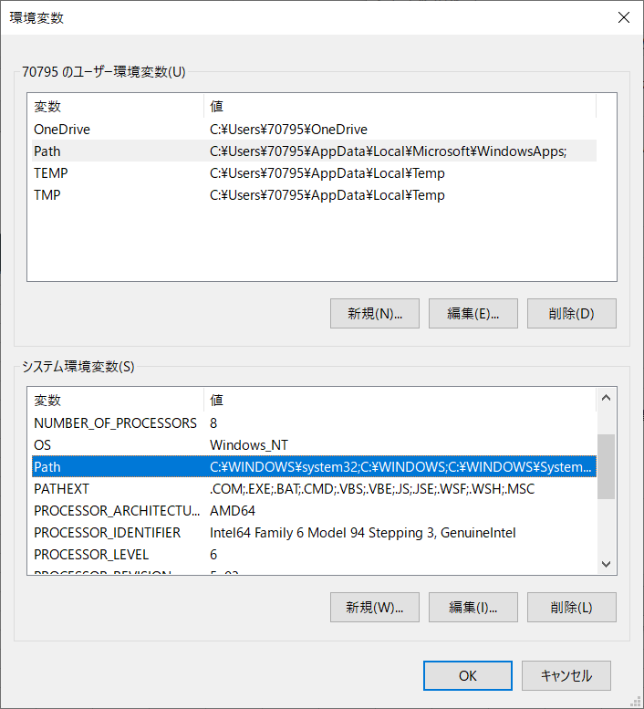

４．「新規(N)」をクリックして「C:￥Program Files\MySQL\MySQL Server 8.0\bin」を追加する
※「編集」や「削除」ではありません！！間違って既存の内容を変更しないようにして下さい！！
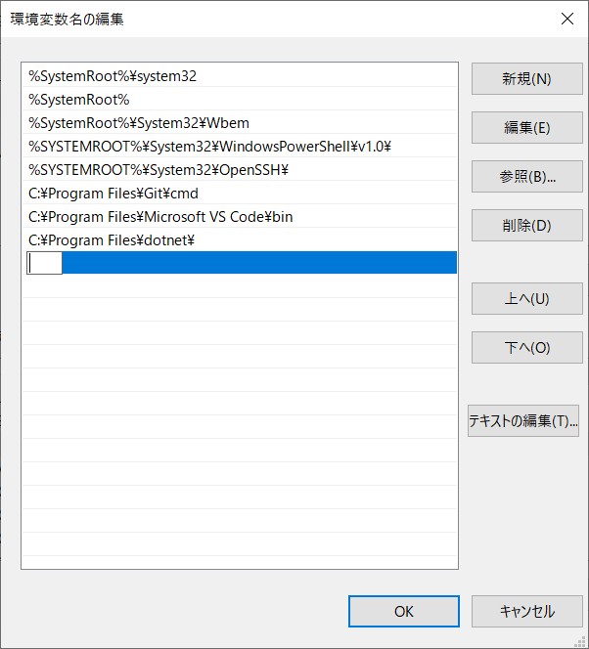

５．パス設定が追加されていれば「OK」をクリック。残りのダイアログも「OK」をクリックして閉じる
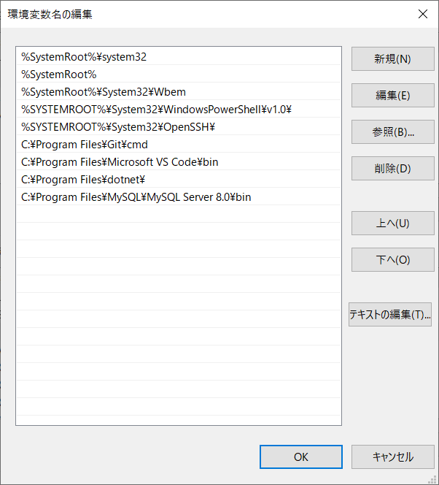

６．コマンドプロンプトのプロパティを開いて作業フォルダ－を自分のディレクトリに設定しなおす。
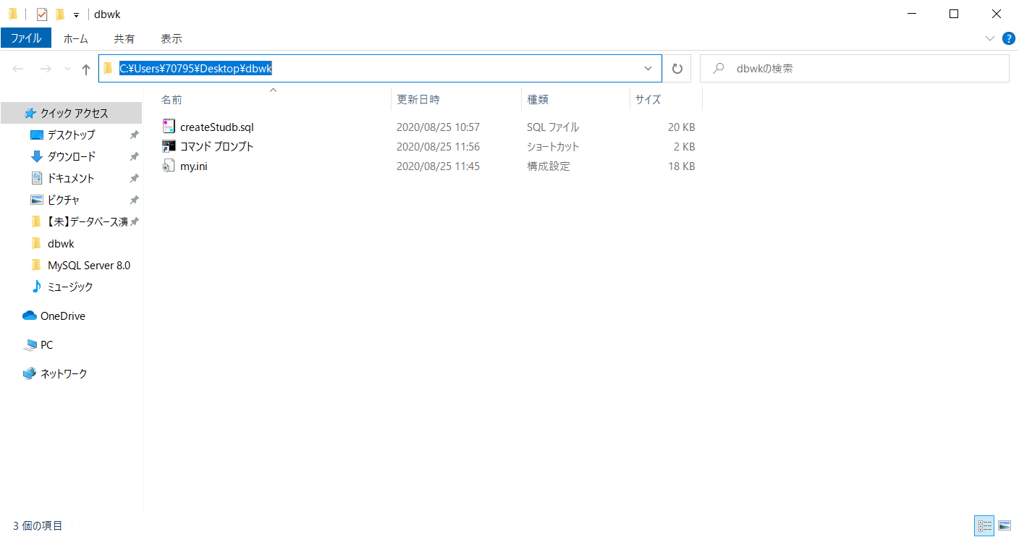
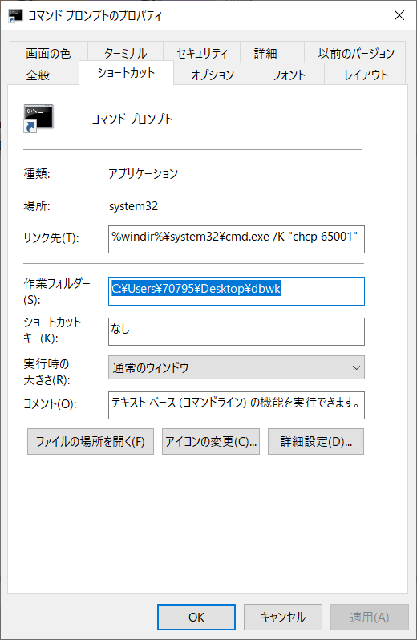

７．コマンドプロンプトを開いて「mysql --version」と入力してMySQLのバージョンが表示されればOK

MySQL設定ファイルの更新
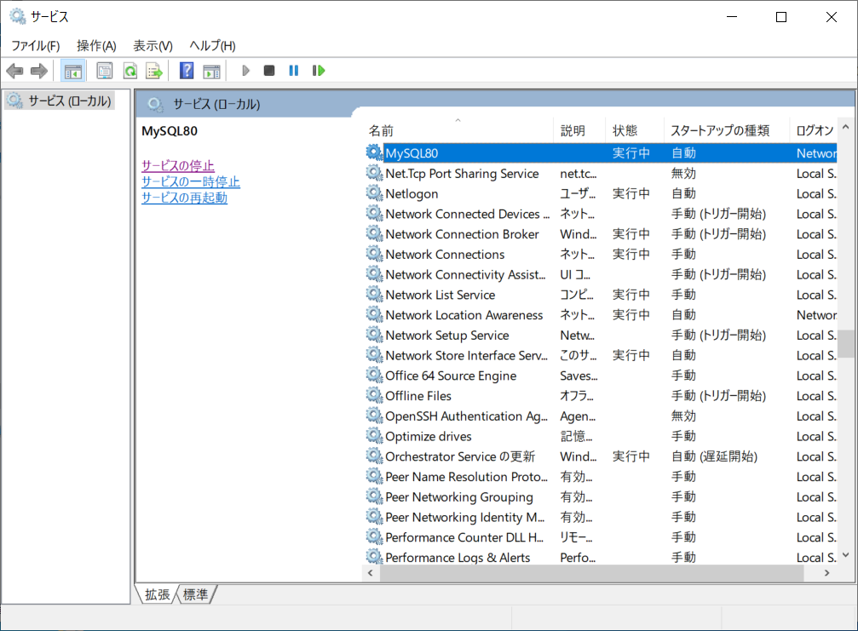
データベース演習I MySQLインストール方法(3)

●MySQL設定ファイルの更新（文字コード、オートコミットキャンセル）
１．隠しフォルダの表示を行う
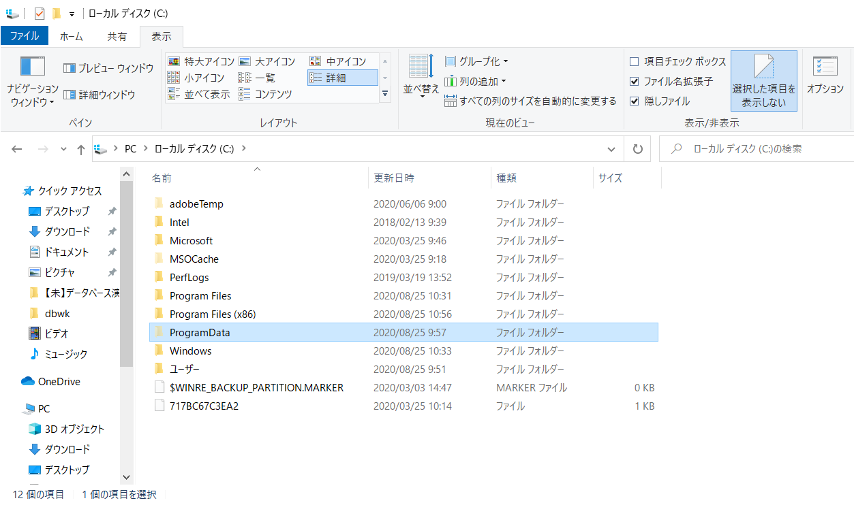

２．my.iniファイルをdbwkフォルダの内容で上書を行う。
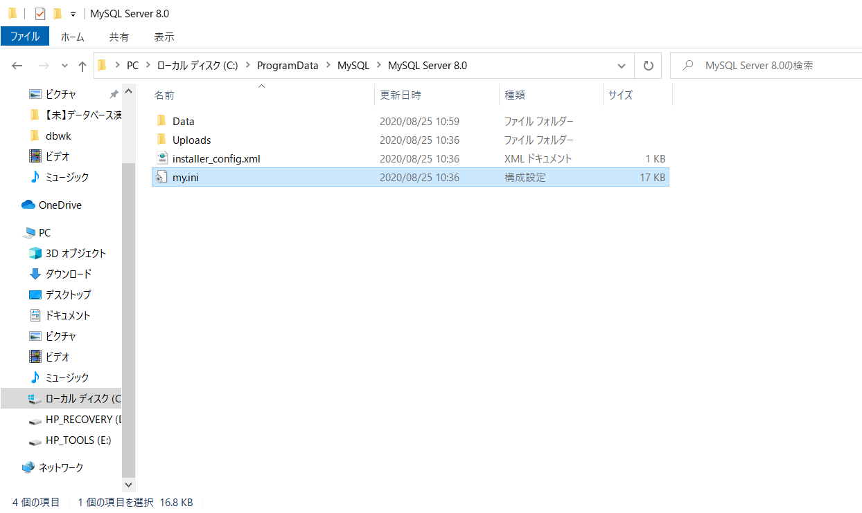

dbwkのmy.iniをコピーして
MySQL Server 8.0のmy.iniに
ペーストして上書処理を行う。

３．Windowsのサービスを開いて、MySQL Serverの再起動を行う

